Sheet1
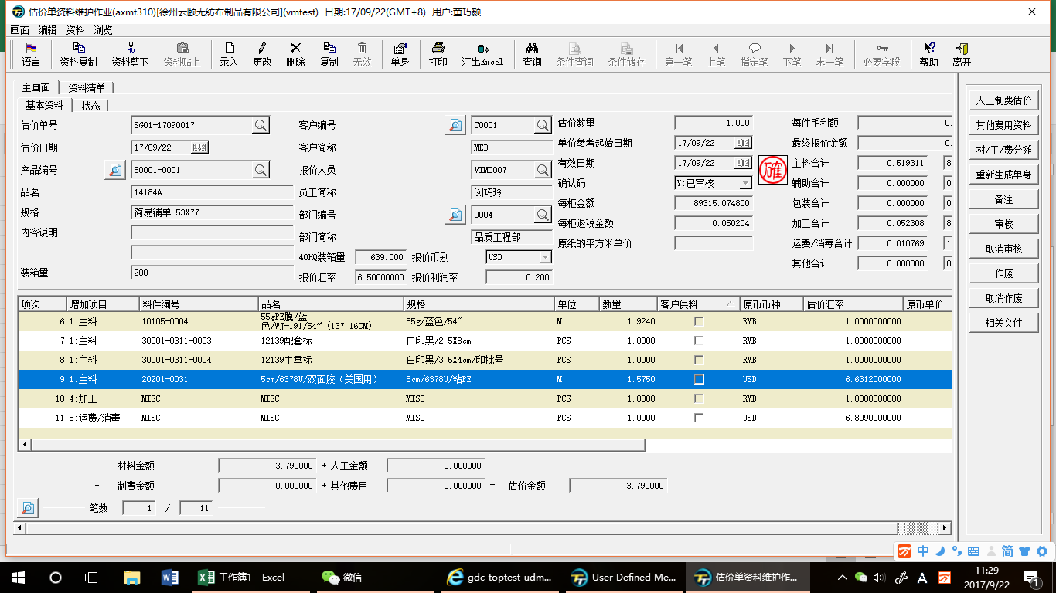

在已经“确认”的情况下，只允许修改"产品编号"和“品名”

1、当从abmi600中自动生成单身时，项目不正确，都显示为主料，解决方法：1开头为主料，2开头为辅料，3开头为包装件。这有规则可循的，若是不能更改，可让项目默认为空，手动选择。
1、增加项目应为“项目”
2、增加一个项目：配件。
3、当项目为配件时，
料件编号：可放大镜选择估价单号。
品名：即估价单的品名
单价：即最终报价金额。
币别：取报价币别
4、单头中同时加入“配件合计”

公式：主料/辅料/包装件三项的人民币合计x0.15x单头中的装箱量x单头中40HQ装箱量。

1、报利利润率请改为：报价利润率（%）
2、空格中可输入20。即20%的报价利润率

凡是美元的物料我们是走的多角贸易，价格是不正确的，是否可以设置一个单档，由我们自动录入单价。单档的内容请见SHEET 2

黄色这些是否可以删除,单头中已经有了
这个汇率应该是单头中的报价汇率。

Sheet2
单档资料

料号 | 品名 | 单位 | 币别 | 单价 | 备注

蓝色的部分可开窗选择系统中的料号。
1、黄色的部分自行录入
2、当黄色部分的内容变更时，不影响已经计算好的成本。
3、料号唯一。不允许相同料号录入两笔。

